Sertifikat
S E R T I F I K A T K A L I B R A S I
C A L I B R A T I O N C E R T I F I C A T E
 |  |  |  |  | Nomor / | Number |  |  | : |  | 0174-1.2 | /KALIBRASI BBLM/XI/2025

IDENTITAS ALAT
INSTRUMENT DETAILS

Nama Alat |  |  |  |  |  | PT100
Instrument Name
Merek |  |  |  |  |  | -
Brand
Tipe |  |  |  |  |  | -
Type
Nomor Identitas |  |  |  |  |  | 162/CBM/LABI/25
Identity Number
Nomor Seri |  |  |  |  |  | -
Serial Number
Lain-lain |  |  |  |  |  | Kapasitas |  |  |  | 500 °C
Others

IDENTITAS PEMILIK
OWNER'S IDENTIFICATION

Nama |  |  |  |  |  | PT Calfindo Berkah Mandiri
Designation
Alamat |  |  |  |  |  | Grand Residence City, Cluster Senopati Park Blok CA 40 No. 8, Burangkeng, Kec. Setu, Kabupaten Bekasi, Jawa Barat 17320
Address

 |  |  |  |  |  |  |  |  |  |  |  |  | Halaman | 1 | dari |  | 2 | halaman
 |  |  |  |  |  |  |  |  |  |  |  |  | Page |  | of |  |  | pages

 |  |  |  |  |  |  |  |  |  |  |  |  |  |  |  | Diterbitkan Tanggal | 2025-11-27
 |  |  |  |  |  |  |  |  |  |  |  |  |  |  |  | Date of Issue

 |  |  |  |  |  |  |  |  |  |  | Penguji Mutu Barang Ahli Madya,
 |  |  |  |  |  |  |  |  |  |  | Elis Sofianti
 |  |  |  |  |  |  |  |  |  |  | NIP. 197109301994032002

 |  |  |  |  |  |  |  |  |  | Nomor |  |  |  | 0174-1.2/KALIBRASI BBLM/XI/2025
 |  |  |  |  |  |  |  |  |  | No. Order |  |  |  | K595
 |  |  |  |  |  |  |  |  |  | Halaman |  |  |  | 2 dari 2

SPESIFIKASI ALAT
Nama |  |  |  |  |  |  |  | PT100
Merek / Tipe |  |  |  |  |  |  |  | - / -
No. Identitas / No. Seri |  |  |  |  |  |  |  | 162/CBM/LABI/25 / -
Kapasitas |  |  |  |  |  |  |  | 500 °C
Prosedur Kalibrasi |  |  |  |  |  |  |  | IK-K-KT-04
Tanggal Terima |  |  |  |  |  |  |  | 2025-10-22 |  |  |  |  |  |  | Kondisi ruang
Tanggal Kalibrasi |  |  |  |  |  |  |  | 29 s.d 31 Oktober 2025 |  |  |  |  |  |  | Suhu ruang |  |  |  | (23,1 ± 3,6) °C
 |  |  |  |  |  |  |  |  |  |  |  |  |  |  | Kelembapan |  |  |  | (63 ± 15,9) %RH

 | HASIL KALIBRASI

 |  |  |  | No. |  |  | Pembacaan Standar |  |  |  | Pembacaan Alat |  |  |  |  | Ketidakpastian U95% (°C) (k=2)

 |  |  |  |  |  |  | t90 (°C) |  |  |  | Rt (Ω)
 |  |  |  |  | 1. |  | 0.00 |  |  |  |  | 100.111 |  |  |  |  |  | 3.57
 |  |  |  |  | 2. |  | 25.00 |  |  |  |  | 109.891 |  |  |  |  |  | 3.60
 |  |  |  |  | 3. |  | 50.00 |  |  |  |  | 119.590 |  |  |  |  |  | 3.63
 |  |  |  |  | 4. |  | 75.00 |  |  |  |  | 129.209 |  |  |  |  |  | 3.66
 |  |  |  |  | 5. |  | 100.00 |  |  |  |  | 138.748 |  |  |  |  |  | 3.70
 |  |  |  |  | 6. |  | 125.00 |  |  |  |  | 148.207 |  |  |  |  |  | 3.74
 |  |  |  |  | 7. |  | 150.00 |  |  |  |  | 157.586 |  |  |  |  |  | 3.77
 |  |  |  |  | 8. |  | 175.00 |  |  |  |  | 166.884 |  |  |  |  |  | 3.80
 |  |  |  |  | 9. |  | 200.00 |  |  |  |  | 176.102 |  |  |  |  |  | 3.84
 |  |  |  |  | 10. |  | 225.00 |  |  |  |  | 185.239 |  |  |  |  |  | 3.87
 |  |  |  |  | 11. |  | 250.00 |  |  |  |  | 194.297 |  |  |  |  |  | 3.90

 |  | Suhu terukur dapat dihitung dengan persamaan Callendar Van Dusen berikut:
$$R_{t}=R_{0}\left(1+At+{Bt}^{2}+C\left(t−100\right)t^{3}\right)$$
 |  | Dengan |  |  | A | : | 3.923606E-03 |  |  |  | °C-1
 |  |  |  |  | B | : | -6.414277E-07 |  |  |  | °C-2
 |  |  |  |  | C | : | 0 untuk t ≥ 0 °C
 |  |  |  |  | R0 | : | 100.11099024 |  |  | Ω
 |  |  |  |  | Rt | : | Tahanan PRT pada suhu t °C dalam satuan Ω
 |  |  |  |  | t | : | Suhu yang ditunjukkan PRT dalam satuan °C

 |  | Catatan
 |  |  | Alat ini dikalibrasi dengan Temperature Calibrator Beamex TC305 No. Seri 3209 dan IPRT Burns Engr 3925 No. Seri 490464 tertelusur ke SI melalui LK-001-IDN dan LK-304-IDN.

Olahdata-PT100 C
KALIBRASI PT100
LABORATORIUM KALIBRASI DAN PENGUJIAN
BALAI BESAR LOGAM DAN MESIN
BANDUNG

Merk |  | - |  |  |  | Type : | -
Kapasitas/Graduasi |  | 500
No. Seri |  | -
Standar Acuan |  | IK-K-KT-04
Temperatur Ruangan (T) |  |  |  |  |  |  | Kelembaban (RH)
T awal : | 20.9 | 19.9 | 23.2 | 0.6 | 0.3 | 0.2 | RH awal | 60.0 | 69.7 | 58.5 | %RH | Koreksi | -1.1 | 0.0 | -1.1
Takhir : | 27 | 22.5 | 23.8 | -0.3 | 0.3 | 0.2 | RH akhir | 60 | 78.6 | 56 | %RH | Koreksi | -1.1 | 0.3 | -1.3
Trata-rata terkoreksi ( |  | 23.1 | 3.6 |  |  |  | RH rata-rata terkoreksi ( |  | 63.0 | 15.9
 | (Oakton) | Rotronic | (Oakton)
Pembacaan Standar (W) |  |  |  |  |  | Koreksi | P.Standar | P.Standar | Pembacaan Alat (Ω) |  |  |  |  | X | Koreksi Beamex ohm | R alat terkoreksi | ohm beamex
S1 | S2 | S3 | S4 | S5 | Srata-rata | ohm | Terkoreksi ohm | Terkoreksi °C | X1 | X2 | X3 | X4 | X5 | rata-rata ohm |  |  | 40.019 | -0.018886516854 | 0.044
100.010 | 100.010 | 100.010 | 100.010 | 100.010 | 100.010 | -0.039 | 99.971 | 0.00 | 100.150 | 100.150 | 100.150 | 100.150 | 100.150 | 100.150 | -0.039 | 100.111 | 80.03 | -0.028695505618 | 0.088
109.930 | 109.930 | 109.930 | 109.935 | 109.935 | 109.932 | -0.044 | 108.000 | 20.23 | 109.905 | 109.905 | 109.905 | 109.900 | 109.900 | 109.903 | -0.044 | 109.859 | 120.05 | -0.049211235955 | 0.0336
119.825 | 119.825 | 119.825 | 119.820 | 119.820 | 119.823 | -0.049 | 119.774 | 50.11 | 119.460 | 119.460 | 119.455 | 119.455 | 119.450 | 119.456 | -0.049 | 119.407 | 160.06 | -0.059656179775 | 0.0448
129.575 | 129.575 | 129.580 | 129.575 | 129.580 | 129.577 | -0.052 | 129.525 | 75.06 | 129.175 | 129.175 | 129.180 | 129.175 | 129.185 | 129.178 | -0.052 | 129.126 | 200.06 | -0.060101123596 | 0.056
139.275 | 139.275 | 139.275 | 139.275 | 139.275 | 139.275 | -0.054 | 139.221 | 100.06 | 138.710 | 138.710 | 138.700 | 138.700 | 138.710 | 138.706 | -0.054 | 138.652 | 240.06 | -0.060546067416 | 0.0672
148.905 | 148.905 | 148.905 | 148.900 | 148.905 | 148.904 | -0.057 | 148.847 | 125.06 | 148.170 | 148.170 | 148.180 | 148.180 | 148.170 | 148.174 | -0.057 | 148.117 | 280.068 | -0.068991011236 | 0.0784
158.450 | 158.450 | 158.450 | 158.460 | 158.460 | 158.454 | -0.059 | 158.395 | 150.05 | 157.580 | 157.580 | 157.575 | 157.590 | 157.590 | 157.583 | -0.059 | 157.524 | 320.08 | -0.081435955056 | 0.0896
167.920 | 167.920 | 167.920 | 167.940 | 167.940 | 167.928 | -0.060 | 167.868 | 175.04 | 166.980 | 166.980 | 166.960 | 166.960 | 166.980 | 166.972 | -0.060 | 166.912 | 360.1 | -0.11433724771 | 0.1008
177.340 | 177.340 | 177.320 | 177.320 | 177.320 | 177.328 | -0.06 | 177.27 | 200.03 | 176.160 | 176.160 | 176.160 | 176.180 | 176.180 | 176.168 | -0.060 | 176.108 | 400.1 | -0.1023258427 | 0.112
186.660 | 186.680 | 186.680 | 186.660 | 186.660 | 186.668 | -0.06 | 186.61 | 225.05 | 185.280 | 185.280 | 185.280 | 185.280 | 185.280 | 185.280 | -0.060 | 185.220
195.940 | 195.940 | 195.940 | 195.940 | 195.940 | 195.940 | -0.06 | 195.88 | 250.04 | 194.480 | 194.480 | 194.480 | 194.480 | 194.480 | 194.480 | -0.060 | 194.420

No. Order |  | INT |  |  |  |  | Dikalibrasi |  |  | Tris,Nikita |  |  |  |  | Paraf
Tgl.terima |  | 28-Oct-25 |  |  |  |  | Diperiksa |  |  | Nur ID
Tgl.kalibrasi |  | 29-Oct-25 | sd | 2025-10-31 |  |  | Disetujui |  |  | Yoyon S
Kalibrator yang digunakan :
Temperature Calibrator Beamex TC305 No. Seri 3209 dan IPRT Burns Engr 3925 No. Seri 490464 tertelusur ke SI melalui LK-001-IDN dan LK-304-IDN.

 |  |  |  |  |  |  |  |  |  |  |  |  |  | F-IK-04-KT-04

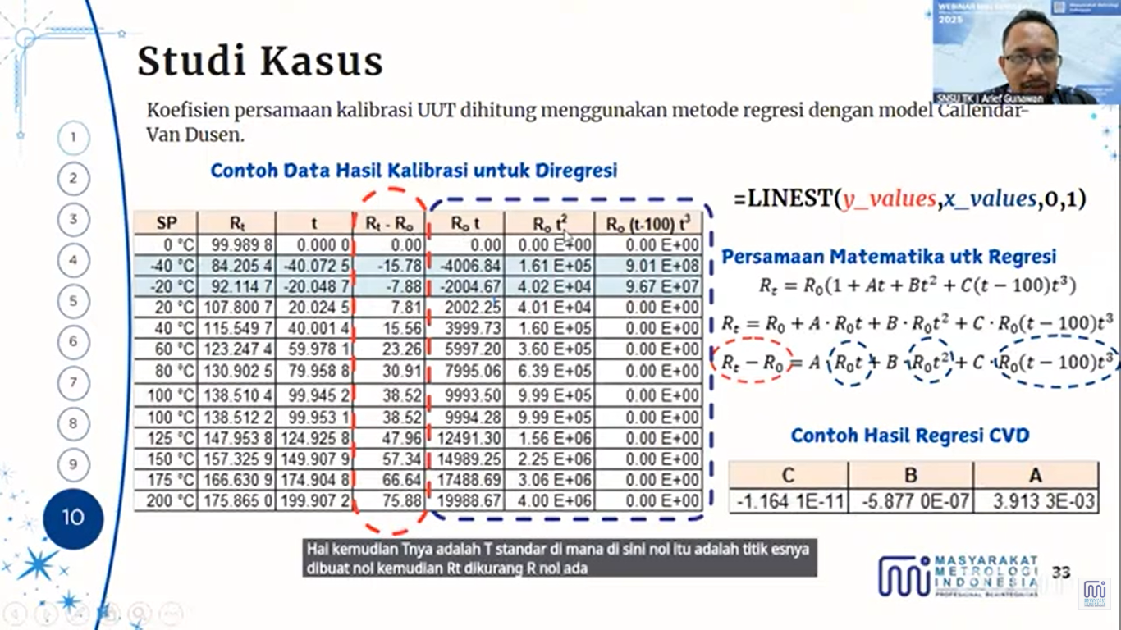

 |  |  |  |  |  |  |  |  |  |  |  |  |  |  |  |  |  |  |  |  |  |  | y
 |  |  |  |  |  |  |  |  |  |  |  |  |  |  |  |  |  |  |  |  | R | t | R-R0 | R0t | R0t^2
 |  |  |  |  |  |  |  |  |  |  |  |  |  |  |  |  |  |  |  |  | 100.111 | 0.00 | 0.000 | 0.43984092679 | 0.0019324555717
 |  |  |  |  |  |  |  |  |  |  |  |  |  |  |  |  |  |  |  |  | 109.859 | 20.23 | 9.748 | 2025.2902339 | 40972.529805
 |  |  |  |  |  |  |  |  |  |  |  |  |  |  |  |  |  |  |  |  | 119.407 | 50.11 | 19.296 | 5016.6790865 | 251391.67035
 |  |  |  |  |  |  |  |  |  |  |  |  |  |  |  |  |  |  |  |  | 129.126 | 75.06 | 29.015 | 7514.5451489 | 564057.83881
 |  |  |  |  |  |  |  |  |  |  |  |  |  |  |  |  |  |  |  |  | 138.652 | 100.06 | 38.541 | 10016.788687 | 1002248.1585
 |  |  |  |  |  |  |  |  |  |  |  |  |  |  |  |  |  |  |  |  | 148.117 | 125.06 | 48.006 | 12520.104593 | 1565792.3136
 |  |  |  |  |  |  |  |  |  |  |  |  |  |  |  |  |  |  |  |  | 157.524 | 150.05 | 57.413 | 15021.889823 | 2254069.9408
 |  |  |  |  |  |  |  |  |  |  |  |  |  |  |  |  |  |  |  |  | 166.912 | 175.04 | 66.801 | 17523.728084 | 3067405.9386
 |  |  |  |  |  |  |  |  |  |  |  |  |  |  |  |  |  |  |  |  | 176.108 | 200.03 | 75.997 | 20024.803551 | 4005481.8788
 |  |  |  |  |  |  |  |  |  |  |  |  |  |  |  |  |  |  |  |  | 185.220 | 225.05 | 85.109 | 22529.698123 | 5070245.4976
 |  |  |  |  |  |  |  |  |  |  |  |  |  |  |  |  |  |  |  |  | 194.420 | 250.04 | 94.309 | 25031.881258 | 6259003.9099

 |  |  |  |  |  |  |  |  |  |  |  |  |  |  |  |  |  |  |  |  | B | A
 |  |  |  |  |  |  |  |  |  |  |  |  |  |  |  |  |  |  |  |  | -6.414277E-07 | 0.0039236056979 | 0
 |  |  |  |  |  |  |  |  |  |  |  |  |  |  |  |  |  |  |  |  | 2.511864E-07 | 5.096807368E-05 | #N/A
 |  |  |  |  |  |  |  |  |  |  |  |  |  |  |  |  |  |  |  |  | 9.999008E-01 | 0.6191531276 | #N/A
 |  |  |  |  |  |  |  |  |  |  |  |  |  |  |  |  |  |  |  |  | 45347.262621 | 9 | #N/A
 |  |  |  |  |  |  |  |  |  |  |  |  |  |  |  |  |  |  |  |  | 34767.800253 | 3.4501553588 | #N/A

 |  |  |  |  |  |  |  |  |  |  |  |  |  |  |  |  |  |  |  |  | t | 0 | 1 | 2 | 3 | 4 | 5 | 6 | 7 | 8 | 9 | 10
 |  |  |  |  |  |  |  |  |  |  |  |  |  |  |  |  |  |  |  |  | 0 | 100.110990 | 100.503722 | 100.896325 | 101.288800 | 101.681147 | 102.073365 | 102.465455 | 102.857416 | 103.249249 | 103.640953 | 104.032529
 |  |  |  |  |  |  |  |  |  |  |  |  |  |  |  |  |  |  |  |  | 20 | 107.941226 | 108.331389 | 108.721424 | 109.111330 | 109.501108 | 109.890758 | 110.280279 | 110.669672 | 111.058936 | 111.448072 | 111.837079
 |  |  |  |  |  |  |  |  |  |  |  |  |  |  |  |  |  |  |  | -0.3863 | 50 | 119.590258 | 119.976568 | 120.362750 | 120.748804 | 121.134729 | 121.520526 | 121.906194 | 122.291734 | 122.677145 | 123.062428 | 123.447583
 |  |  |  |  |  |  |  |  |  |  |  |  |  |  |  |  |  |  |  |  | 70 | 127.292065 | 127.675807 | 128.059421 | 128.442906 | 128.826262 | 129.209491 | 129.592590 | 129.975562 | 130.358405 | 130.741119 | 131.123705
 |  |  |  |  |  |  |  |  |  |  |  |  |  |  |  |  |  |  |  |  | 100 | 138.748456 | 139.128345 | 139.508105 | 139.887738 | 140.267241 | 140.646617 | 141.025864 | 141.404982 | 141.783972 | 142.162834 | 142.541567
 |  |  |  |  |  |  |  |  |  |  |  |  |  |  |  |  |  |  |  |  | 120 | 146.321835 | 146.699156 | 147.076348 | 147.453412 | 147.830347 | 148.207153 | 148.583832 | 148.960382 | 149.336803 | 149.713096 | 150.089261
 |  |  |  |  |  |  |  |  |  |  |  |  |  |  |  |  |  |  |  |  | 150 | 157.585584 | 157.959051 | 158.332391 | 158.705601 | 159.078684 | 159.451638 | 159.824463 | 160.197160 | 160.569729 | 160.942169 | 161.314481
 |  |  |  |  |  |  |  |  |  |  |  |  |  |  |  |  |  |  |  |  | 170 | 165.030535 | 165.401434 | 165.772205 | 166.142847 | 166.513361 | 166.883747 | 167.254004 | 167.624132 | 167.994132 | 168.364004 | 168.733747
 |  |  |  |  |  |  |  |  |  |  |  |  |  |  |  |  |  |  |  |  | 200 | 176.101642 | 176.468688 | 176.835606 | 177.202395 | 177.569056 | 177.935589 | 178.301993 | 178.668269 | 179.034416 | 179.400435 | 179.766325
 |  |  |  |  |  |  |  |  |  |  |  |  |  |  |  |  |  |  |  |  | 220 | 183.418166 | 183.782643 | 184.146993 | 184.511213 | 184.875306 | 185.239270 | 185.603105 | 185.966812 | 186.330391 | 186.693841 | 187.057163
 |  |  |  |  |  |  |  |  |  |  |  |  |  |  |  |  |  |  |  |  | 250 | 194.296630 | 194.657255 | 195.017752 | 195.378120 | 195.738359 | 196.098470 | 196.458453 | 196.818307 | 197.178033 | 197.537631 | 197.897100

Oil Bath
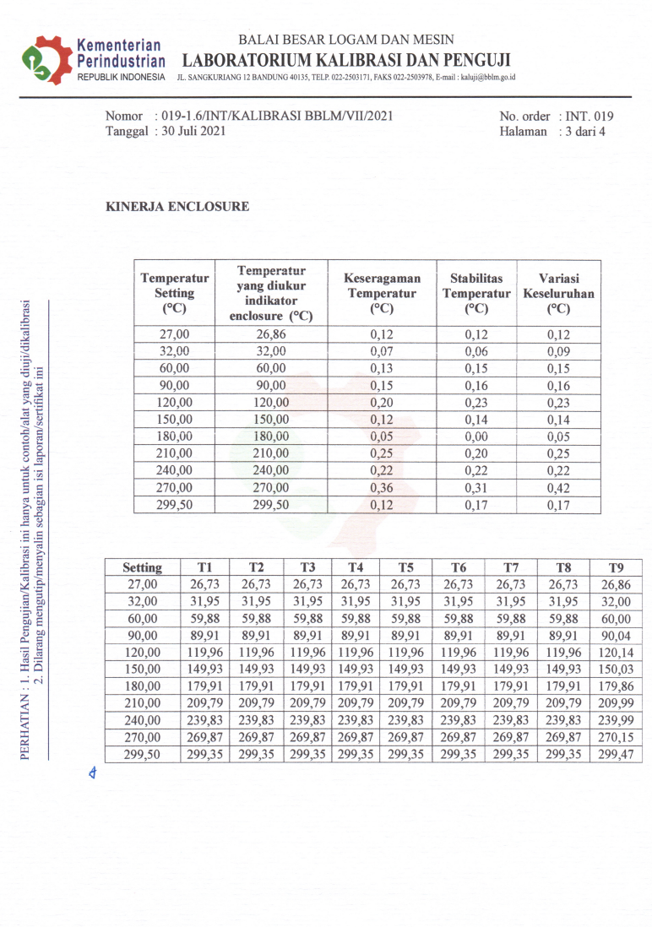
2025
Suhu Setting (°C) | Suhu yang Diukur Indikator Enklosur (°C) | Keseragaman Suhu (°C) | Stabilitas Suhu (°C) | Variasi Keseluruhan (°C)
- | - | 0.26 | 0.05 | 0.32
35.00 | 36.90 | 0.10 | 0.11 | 0.06
40.00 | 39.92 | 0.11 | 0.07 | 0.18
60.00 | 60.04 | 0.16 | 0.10 | 0.31
90.00 | 90.09 | 0.13 | 0.15 | 0.40
120.00 | 120.13 | 0.21 | 0.21 | 0.53
150.00 | 150.15 | 0.20 | 0.24 | 0.62
180.00 | 180.14 | 0.26 | 0.20 | 0.71
210.00 | 210.16 | 0.25 | 0.20 | 0.75
240.00 | 240.00 | 0.24 | 0.21 | 0.74
270.00 | 270.00 | 0.21 | 0.05 | 0.37
299.50 | 299.50 | 0.23 | 0.06 | 0.36

sertbawaan PT100
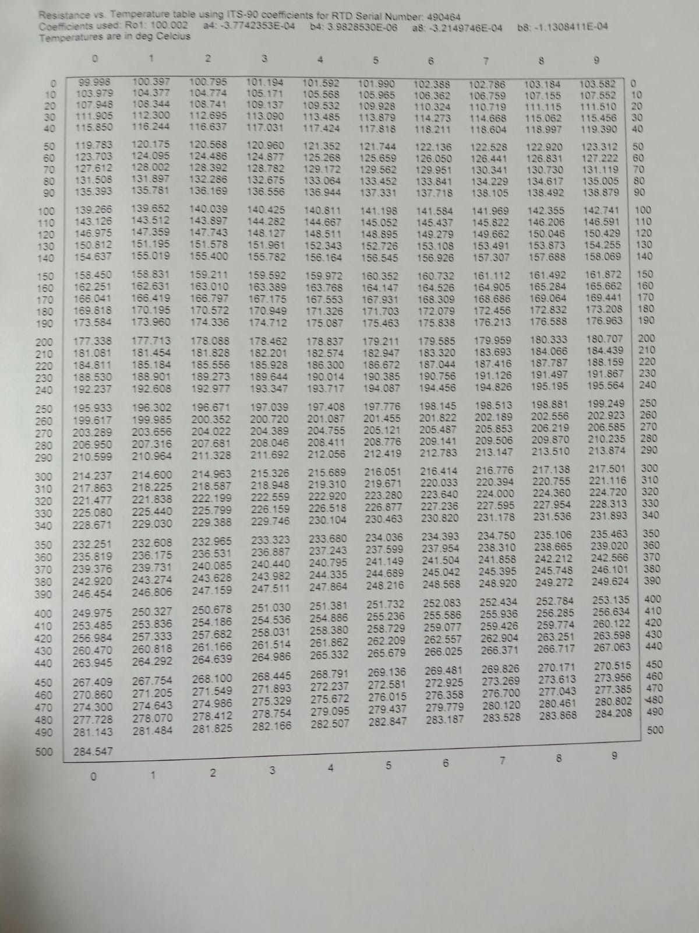

Sert PT1002024
